一楼座位
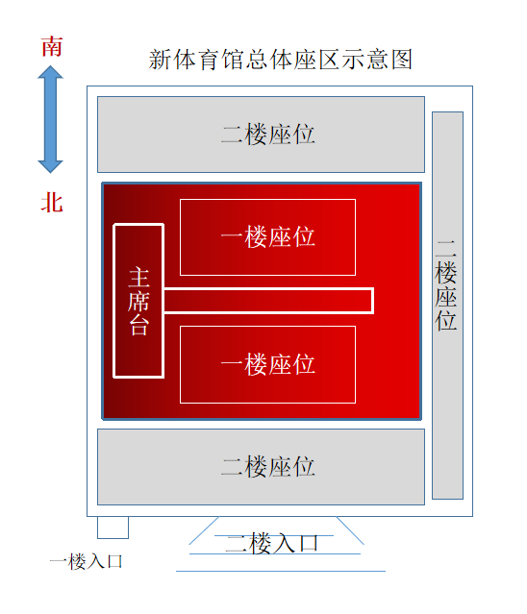
 |  | 第1排 |  | 第2排 |  | 第3排 |  | 第4排 |  | 第5排 |  | 第6排 |  | 第7排 |  | 第8排 |  | 第9排 |  | 第10排 |  | 第11排 |  | 第12排 |  | 第13排 |  | 第14排 |  | 第15排 |  | 第16排 |  | 第17排 |  | 第18排 |  | 第19排 |  | 第20排
 |  |  | 各学院老师 |  | 各学院老师 |  | 高等教育研究院 |  | 护 理 学 院 |  | 艺 术 学 院 |  | 地质科学与矿产资源学院 |  | 基础医学院 |  | 基础医学院 |  | 管理学院 |  | 管理学院 |  | 哲学社会学院 |  | 哲学社会学院 |  | 口腔医学院 |  | 口腔医学院 |  | 公共卫生学院 |  |  |  | 文学院 |  | 信息科学与工程学院 |  | 信息科学与工程学院 |  | 信息科学与工程学院
主 席 台

 |  |  |  |  |  |  |  |  |  |  |  |  |  |  |  |  |  |  |  |  |  |  |  |  |  |  |  |  |  |  |  |  | 文学院

 |  |  |  |  |  |  | 政治与国际关系学院

 | T 型 台

 |  |  | 各学院老师 |  | 各学院老师 |  |  |  |  |  |  |  |  |  |  |  | 管理学院 |  |  |  |  |  | 哲学社会学院 |  |  |  | 口腔医学院 |  | 公共卫生学院 |  | 公共卫生学院 |  | 文学院 |  | 文学院

 |  |  |  |  |  |  |  |  |  |  |  |  |  |  |  |  |  |  |  |  |  |  |  |  | 口腔医学院

 |  |  |  |  |  |  |  |  | 艺 术 学 院

 |  | 第1排 |  | 第2排 |  | 第3排 |  | 第4排 |  | 第5排 |  | 第6排 |  | 第7排 |  | 第8排 |  | 第9排 |  | 第10排 |  | 第11排 |  | 第12排 |  | 第13排 |  | 第14排 |  | 第15排 |  | 第16排 |  | 第17排 |  | 第18排 |  | 第19排 |  | 第20排

 |  |  |  | 一楼学院：高等教育研究院、政治与国际关系学院、护理学院、地质科学与矿产资源学院、艺术学院、基础医学院、哲学社会学院、口腔医学院、公共卫生学院、文学院、管理学院、信息科学与工程学院

